作成例
入力する箇所
自動表示する箇所
計画・実施工程表の作成（例）
実施方式に変更があった日を入力してください。
例）当初予定していた実施方式が達成できず、達成できなかった理由等を打合せ簿で提出した日等
着手日・完了日を入力してください。
※工期ではありません。
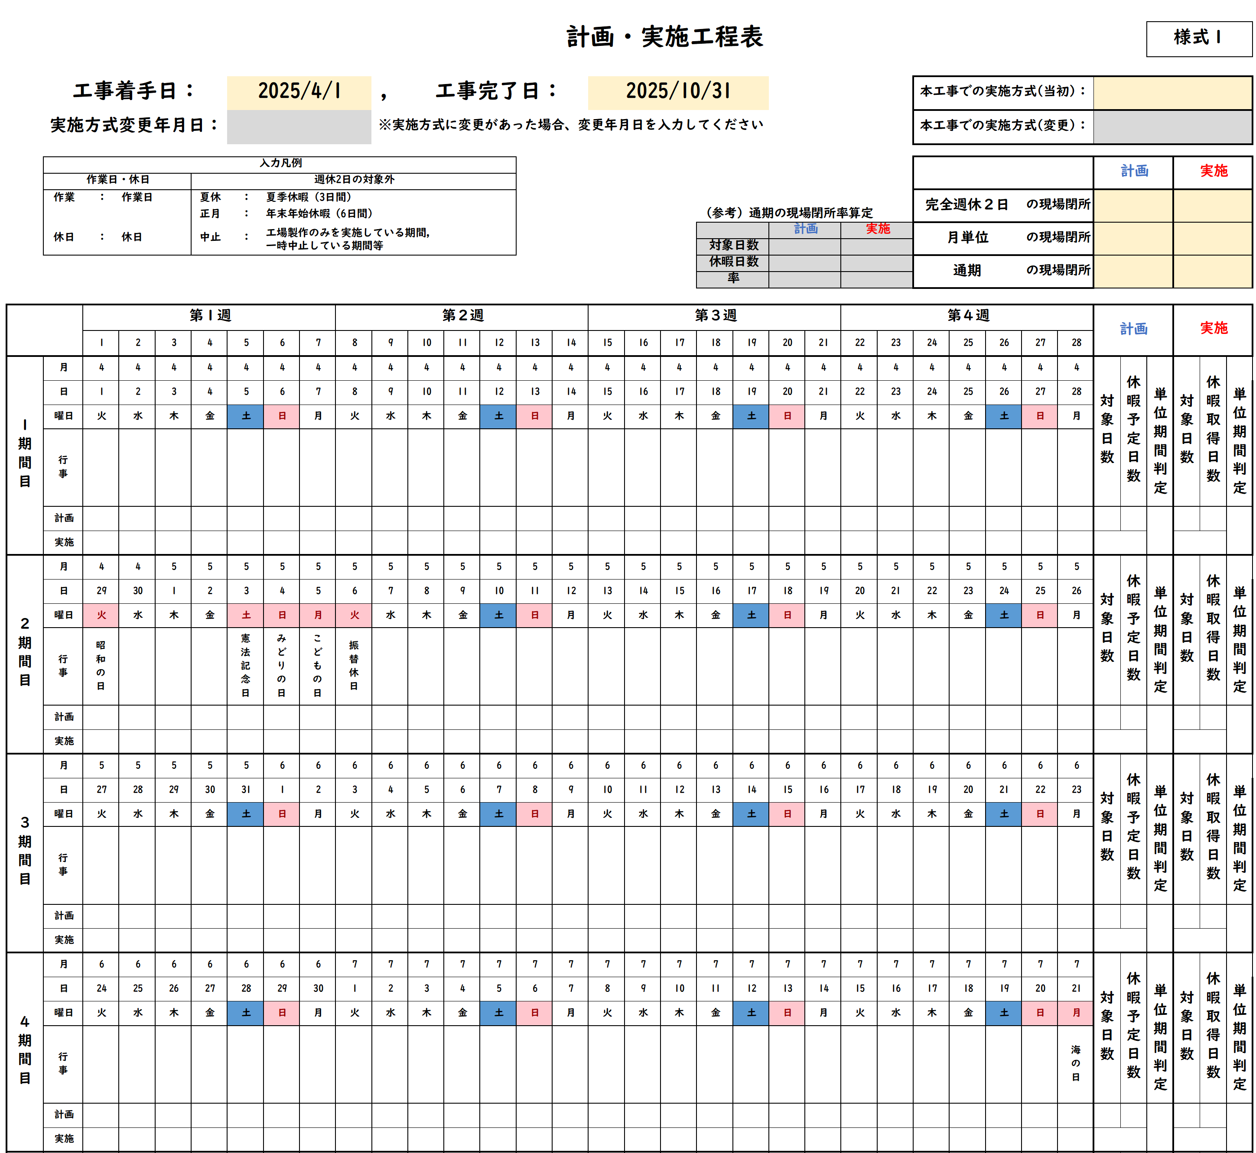
実施要領に準じて判定し、
選択してください。
当初の実施方式を選択してください。

変更後の実施方式を選択してください。

該当の実施方式の欄に入力してください。
実施方式の変更があった場合は、当初の実施方式で入力していた判定は残したまま入力してください。
例）当初完全週休２日で実施しており、未達成となり、月単位へ変更した場合、完全週休２日の欄へは未達成を入力。

通期の判定は、（参考）通期の現場閉所率算定の現場閉所率から判断し、入力してください。
「入力凡例」を参考に、該当項目をプルダウンより選択してください。

月日や行事は自動的に更新します。
月ごとの状況を表示します。

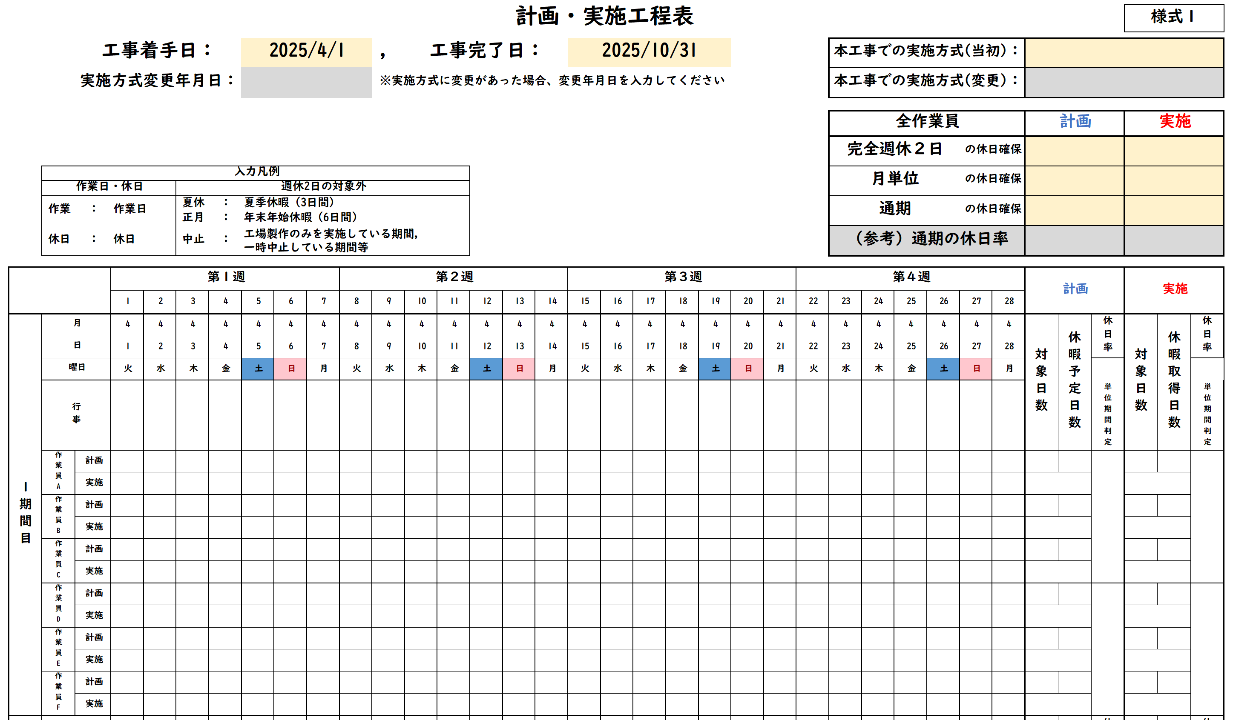

実施要領に準じて判定し、
選択してください。
・

通期の判定は、（参考）通期の休日率から判断し、入力してください。

交替制は作業員ごとに、該当項目をプルダウンより選択してください。

※ページが足りない場合は、シートをコピーするなどして対応してください。

